상품제안서
스마텍 초경량 무소음 무선 마우스 | 상품코드: S45939

 |  |  |  |  |  |  | 02-713-8555 | www.synergygift.co.kr
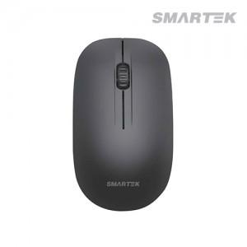

【상세/제작정보】

【인쇄/포장옵션】 | 실크, 레이저, DTF필름전사 / 포장지포장

【공급단가】 | 수량 | 100~ | 500~ | 1,000~ | 3,000~ | 5,000~
*VAT별도 | 단가 | 3,550원 | 3,300원 | 3,220원 | 3,170원 | 3,110원

【상품 URL】 | https://www.synergygift.co.kr:443/src/goods_detail.php?gdno=45939

